画面説明
SC_000_共通画面.xlsx
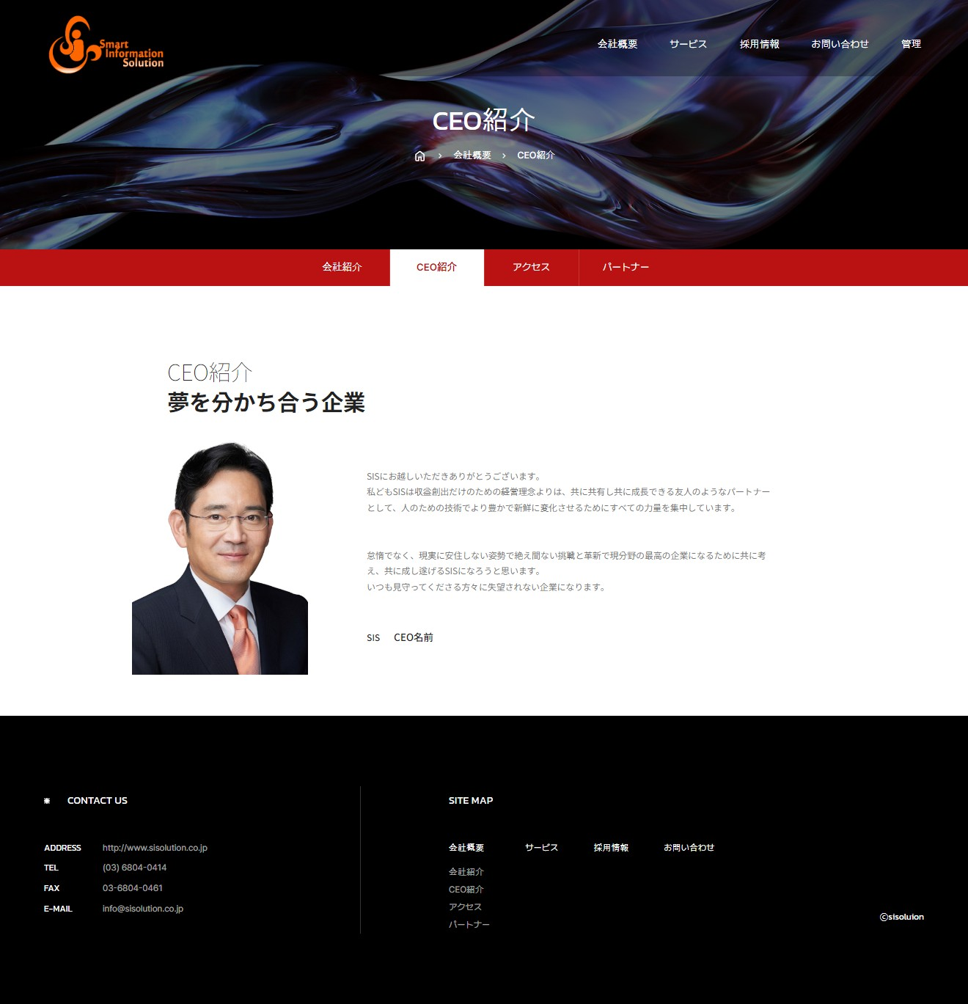 | 遷移された場所 | 画面紹介 | 操作
 | メインページ | このは小題目を表示する画面です。 | 画面遷移が可能です。

1

2
3
4

5
画面

SC_000_共通画面.xlsx

